구매여정 파악(Pathfinder)
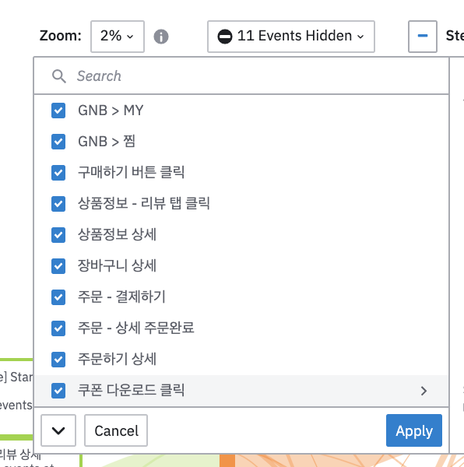
하루배송 미구매유저 | +) 하루배송 첫구매 구매여정과 큰 차이 없음
 |  |  |  |  |  | +) 홈 > 홈
목적 | 고객의 구매여정을 파악하는 일. 주요한 여정 지표로 판단되지 않으면 제외할 필요가 있음.
요약 | ending step - 주문완료
 | - 스텝 뒤에 동일한 스텝일 경우 제외

구매여정 최소 가설: 6개 | 검색 or 카테고리 > 상품 상세 > 찜/장바구니 > 주문완료
 | 각 이벤트 전후로 발생하는 이벤트 감안
 | => 9개로만 정리해서 진행(최대는 15개나 너무 범주가 넓어서, 이후 7개로 정립이 되면 확대하는 것이 좋을 것이라 판단됨)

제외 이벤트
- 주문 - 상세 주문완료 | 주문완료 페이지가 뜨고, 상세 주문 수만큼 이벤트 생성 (주문완료와 동일)
- 홈화면 진입 | 홈화면은 당연하게 확인을 하러 가는 것. 구매여정 지표에서 제외

글로벌 네이게이션 바 | 하단 바
** 대상의 5% 이상 사용하는 이벤트만 파악

** Start Session
Step 01 | Step 02 | Step 03 | Step 04 | Step 05 | Step 06 | Step 07 | Step 08
상품정보 상세(15.36%) | 장바구니 상세(17.10%) | 상품정보 상세(19.51%) | 장바구니 상세(38.03%) | 장바구니 - 구매하기(38.31%) | 주문하기 상세(73.18%) | 주문 - 결제하기(99.23%) | 주문 - 주문완료(100%)
장바구니 상세(12.29%) | 상품정보 상세(13.96%) | 장바구니 상세(14.81%) | 상품정보 - 바로 구매하기(19.15%) | 상품정보 - 바로 구매하기(19.81%) | 주문 - 결제하기(13.87%)
상품정보 - 리뷰상세(7.41%) | 상품정보 - 리뷰상세(6.71%) | 주문하기 상세(6.69%) | 구매하기 버튼 클릭(8.27%) | 구매하기 버튼 클릭(14.63%) | 주문 - 배송지 변경(6.19%)
 | 찜 > 찜한 상품(5.22%) | 상품정보 - 리뷰 상세(5.67%) | 장바구니 - 구매하기(7.96%) | 주문하기 상세(13.63%)
 |  |  | 상품정보 상세(6.89%)
 |  |  | 주문하기 상세(6.54%)

상품정보 상세 | 장바구니 상세 | 상품정보 상세 | 장바구니 상세 | 장바구니 - 구매하기 | 주문하기 상세 | 주문 - 결제하기 | 주문 - 주문완료
상품정보 상세 | 장바구니 상세 | 상품정보 상세 | 장바구니 상세 | 상품정보 - 바로 구매하기 | 주문하기 상세 | 주문 - 결제하기 | 주문 - 주문완료
상품정보 상세 | 장바구니 상세 | 상품정보 상세 | 상품정보 - 바로 구매하기 | 상품정보 - 바로 구매하기 | 주문하기 상세 | 주문 - 결제하기 | 주문 - 주문완료
상품정보 상세 | 장바구니 상세 | 상품정보 상세 | 상품정보 - 바로 구매하기 | 구매하기 버튼 클릭 | 주문하기 상세 | 주문 - 결제하기 | 주문 - 주문완료
상품정보 상세 | 장바구니 상세 | 상품정보 상세 | 구매하기 버튼 클릭 | 상품정보 - 바로 구매하기 | 주문하기 상세 | 주문 - 결제하기 | 주문 - 주문완료
상품정보 상세 | 장바구니 상세 | 상품정보 상세 | 구매하기 버튼 클릭 | 구매하기 버튼 클릭 | 주문하기 상세 | 주문 - 결제하기 | 주문 - 주문완료
상품정보 상세 | 장바구니 상세 | 상품정보 상세 | 구매하기 버튼 클릭 | 주문하기 상세 | 주문 - 결제하기 | 주문 - 주문완료
상품정보 상세 | 장바구니 상세 | 상품정보 - 리뷰 상세 | 장바구니 상세 | 장바구니 - 구매하기 | 주문하기 상세 | 주문 - 결제하기 | 주문 - 주문완료
상품정보 상세 | 장바구니 상세 | 상품정보 - 리뷰 상세 | 장바구니 상세 | 상품정보 - 바로 구매하기 | 주문하기 상세 | 주문 - 결제하기 | 주문 - 주문완료
상품정보 상세 | 장바구니 상세 | 상품정보 - 리뷰 상세 | 상품정보 - 바로 구매하기 | 구매하기 버튼 클릭 | 주문하기 상세 | 주문 - 결제하기 | 주문 - 주문완료
상품정보 상세 | 장바구니 상세 | 상품정보 - 리뷰 상세 | 상품정보 - 바로 구매하기 | 주문하기 상세 | 주문 - 결제하기 | 주문 - 주문완료

위의 지표가 너무 당연한 것. | => 이를 다 지워버리고 나면 보통 뭘 할까?
상품정보 상세 | 지표가 여러 행동을 대변하는 경우 하나만 남기고 삭제
장바구니 상세 | ex) 쿠폰 발급 완료, 쿠폰 다운로드 클릭 -> 전자만 남김
주문하기 상세
주문 - 결제하기
주문 - 주문완료

구매 방법 | = 비교로 냅둠
장바구니 - 구매하기
상품정보 - 바로 구매하기
구매하기 버튼 클릭

세션 시작
상품상세 확인 - 리뷰 확인(+ 포토리뷰 2.72%)
검색 시작
찜한 상품 확인
하루배송 페이지 확인
쿠폰 발급 진행
상품 장바구니에 담기
시작하자마자 구매를 하는 사람
주문/배송조회를 확인하러 온 사람

- 화면에 뜬 상품을 보는 사람(리뷰확인)
- 검색을 해서 물건을 찾는 사람
- 기존 찜한 제품을 확인하는 사람
- 하루배송 상품을 확인하는 사람
- 쿠폰을 발급하는 사람
- 기존 결제 상품의 배송조회를 하러 온 사람

리뷰 확인이 필수적 - 리뷰가 구매의 가장 큰 포인트 => 리뷰 관리에 대한 제안을 해야하는 건 아닐까?
(리뷰 확인 후)
찜 > 장바구니 > 바로 구매 | 찜 사용이 장바구니 사용보다 높음.
리뷰 상세를 확인하다 찜으로 가는 비율이 장바구니로 가서 구매하는 비율보다 높다 판단됨.
** 물론 구경만 하고 그 상품 외에 다른 걸 구매할 수도 있지만.

하루배송 미구매자 |  |  | 하루배송 첫구매 여정 차이 없음
- 구매까지의 여정은 일반적임
- 리뷰 상세를 꾸준히 확인하는 형태를 보이며, 리뷰가 KBF에 높은 영향을 기치고 있음.
- 찜 > 장바구니 > 바로 구매 순으로 이용률이 높은 것으로 판단됨.
- 고객 유형(시작 세션 기준)
1) 화면에 뜬 상품을 보는 사람(리뷰확인)
2) 검색을 해서 물건을 찾는 사람
3) 기존 찜한 제품을 확인하는 사람
4) 하루배송 상품을 확인하는 사람
5) 쿠폰을 발급하는 사람
6) 기존 결제 상품의 배송조회를 하러 온 사람

리텐션 차트(Retension Chart)
